NC2 (2)
 |  |  |  | 文件编号：
客户名称: |  | 产品名称； | 产品图号： |  | 版 本：
物料编码： |  | 模腔数量： | 机台型号： |  | 设备编号：
工装编号： |  | 工装穴数： | 时产能： |  | 加工时间：
原材料： |  | 产品单重： | 刀具清单： |  | 工 序：
工艺流程：
产品去毛刺

用毛刺刀去除产品图示红线位置棱角毛刺
去除产品所有毛刺

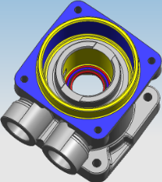
产品去毛刺
产品气孔要求：红色面气孔要求PK0，蓝色面气孔要求PK1，其余加工面（黄色面）气孔要求PK3

1> 上图蓝色线的位置气孔要求为PK1
2> 上图红色线的位置气孔要求为PK0 (红色区
为∮28平面范围内的要求），见局部图R角位置
3> 其它未注位置的加工面气孔要求为PK3

PAGE 1 OF 2

说明 | 1、符号标识：记录● 不记录○ 关键★ 重要 |  |  | 2、反应计划：
编制 |  | QE | 会签 |  | 批准
日期 |  | 日期 | 日期 |  | 日期

NC2 (3)
 |  |  |  | 文件编号：
客户名称: |  | 产品名称； | 产品图号： |  | 版 本：
物料编码： |  | 模腔数量： | 机台型号： |  | 设备编号：
工装编号： |  | 工装穴数： | 时产能： |  | 加工时间：
原材料： |  | 产品单重： | 刀具清单： |  | 工 序：
工艺流程：

用专用检具检查图示￠60H11孔，检具编号，检查频率1件/小时
用专用检具检查图示2.9+0.1槽宽，检具编号，检查频率1件/小时

用专用检具检查图示2.15H13槽宽，检具编号，检查频率1件/小时
用专用检具检查图示￠58H9孔，检具编号，检查频率1件/小时

用专用检具检查图示￠24.4±0.1孔，检具编号，检查频率1件/小时

产品转序
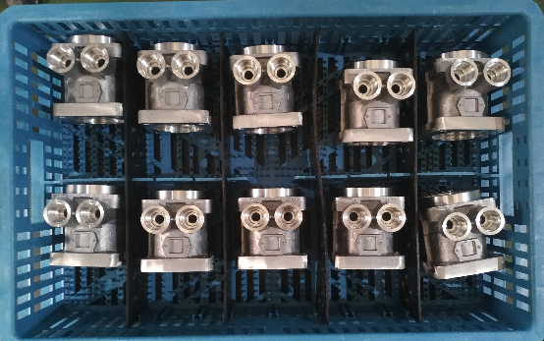
将检查合格的产品如图放在塑料筐内转序
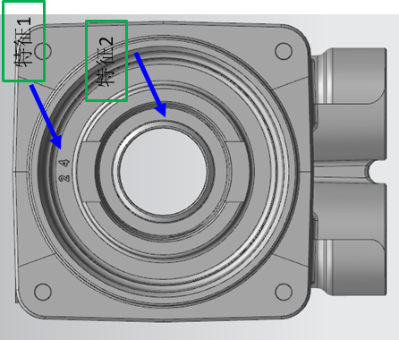

产品区分
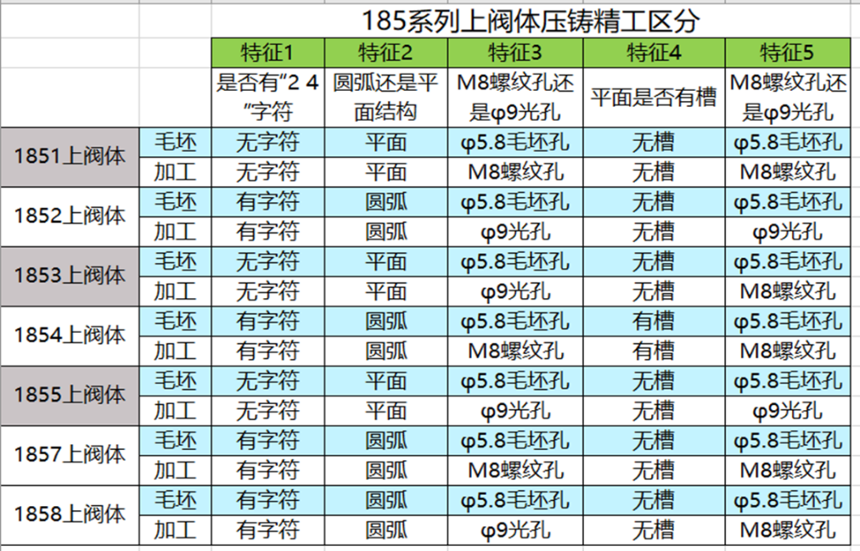

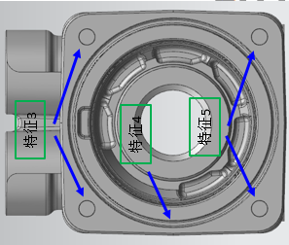

PAGE 2 OF 2

说明 | 1、符号标识：记录● 不记录○ 关键★ 重要 |  |  | 2、反应计划：
编制 |  | QE | 会签 |  | 批准
日期 |  | 日期 | 日期 |  | 日期

